ศทบ1
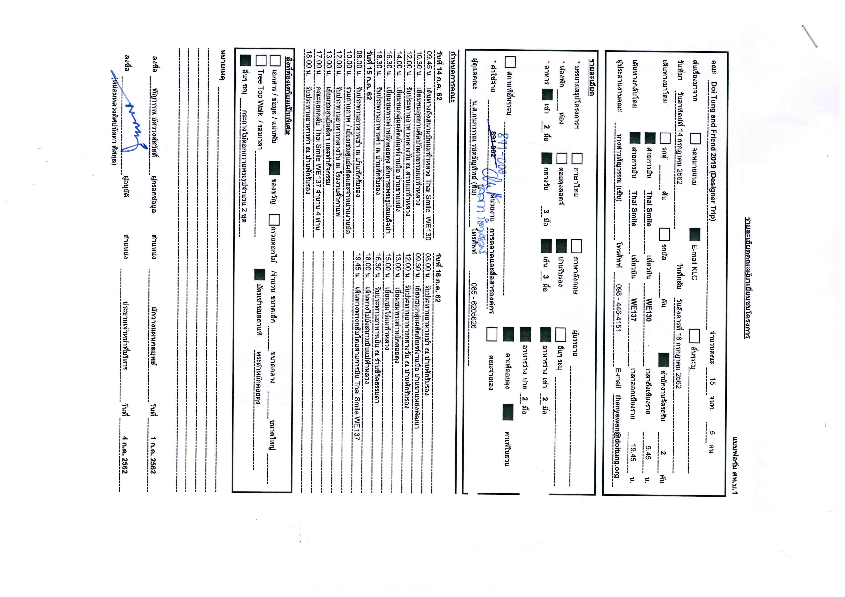

กำหนดการ
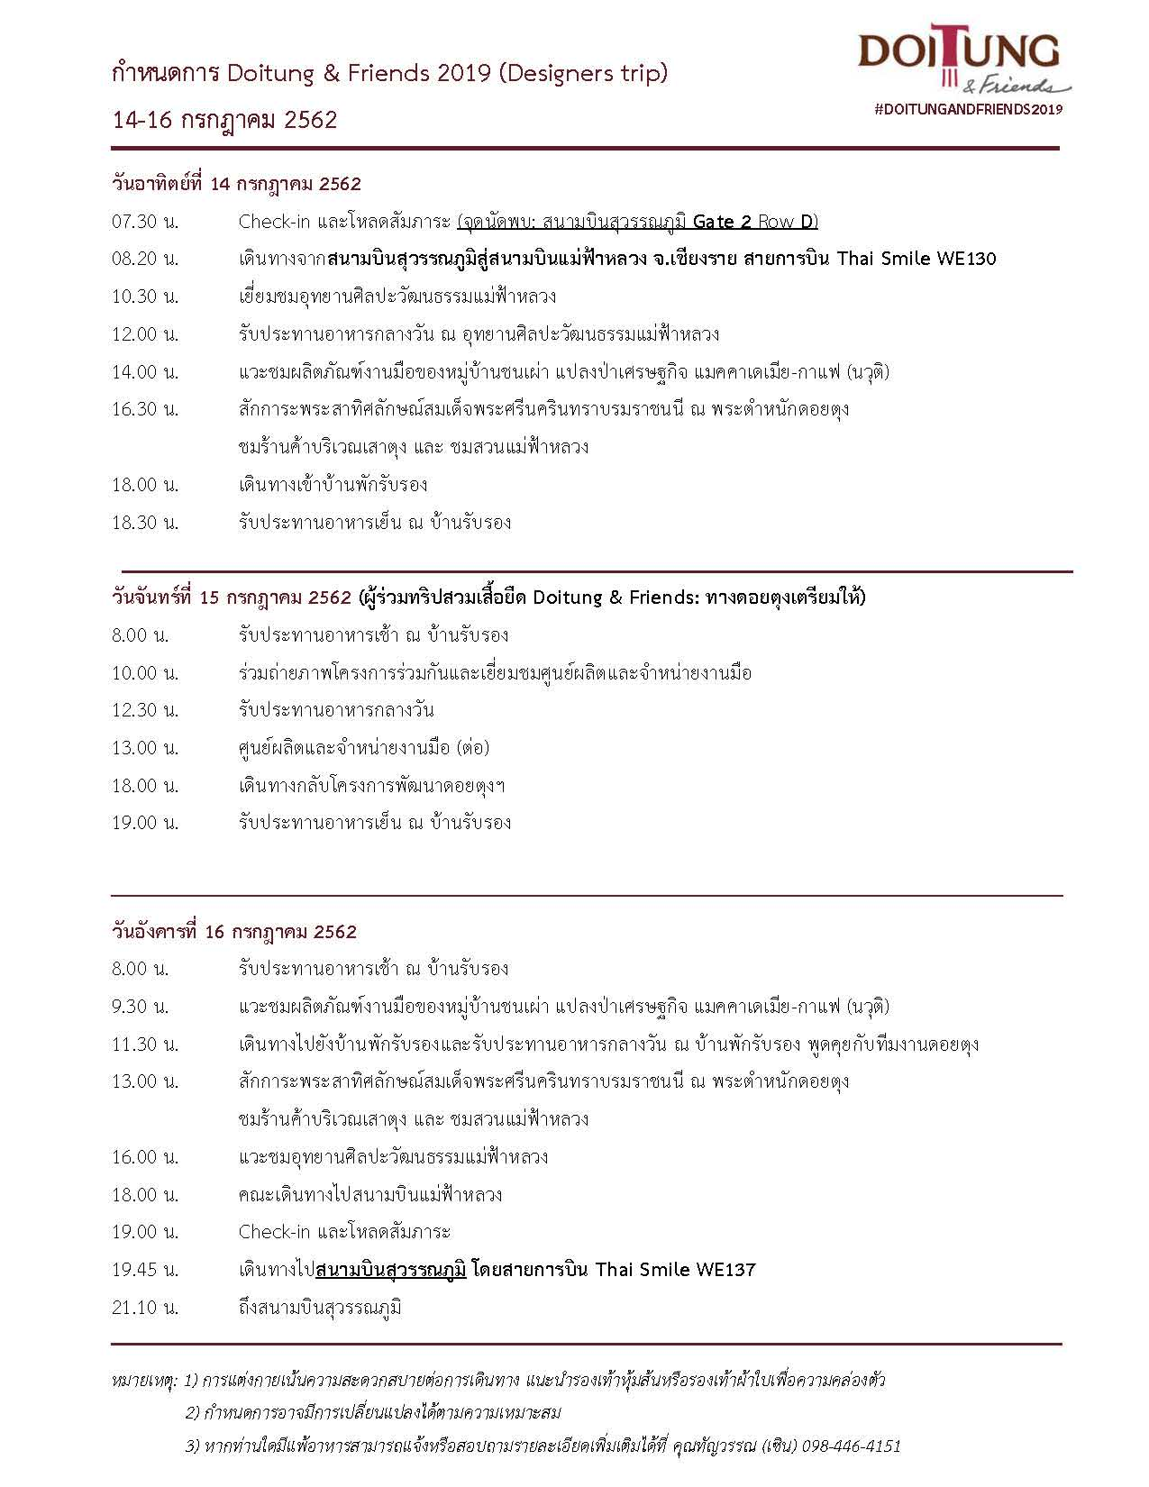

ผังกาดหมั้วศาลาแก้ว
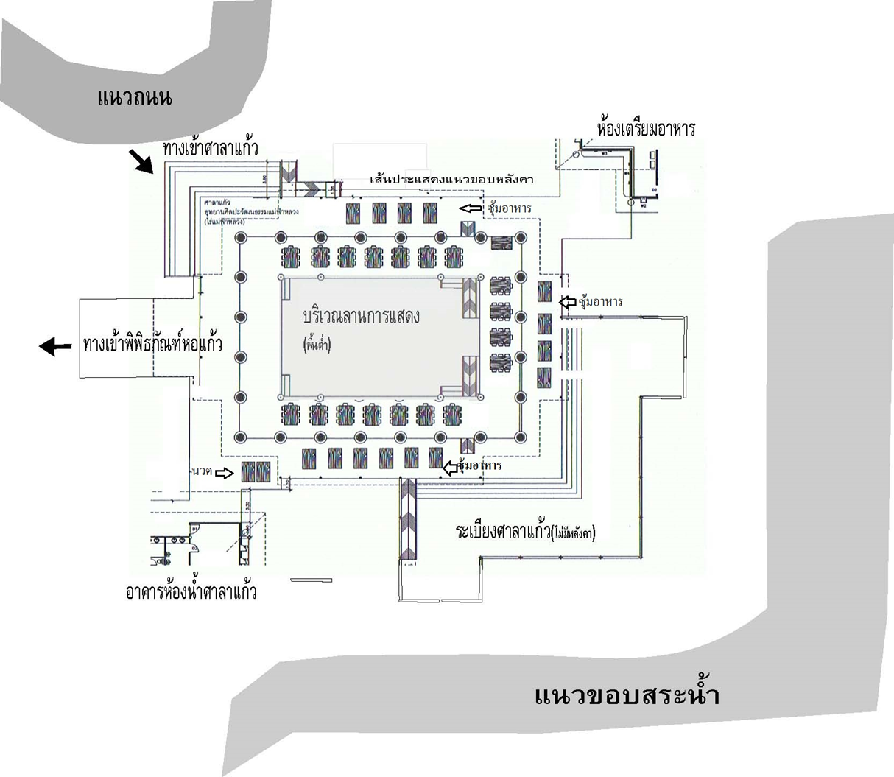
ผังการจัดกาดหมั้วในศาลาแก้วไร่แม่ฟ้าหลวง
วันอาทิตย์ที่ 14 กรกฎาคม 2562
 | PLAN B
 | รถเข้าประตูด้านหน้า (แก้วมาเลิง)
 | ส่งคณะหน้าลานโคลเวอร์
 | รับ Welcome Drink และ อาหารว่าง ณ ลานทางเข้าศาลาแก้ว
 | สาธิตการทำสรวยดอกไม้ ณ สะพานหอคำ
 | นำสรวยดอกไม้ของตัวเองสักการะพระพร้าโต้
 | รับประทานอาหารกลางวันแบบกาดหมั้ว ณ ศาลาแก้ว
 | ส่งแขกกลับ รถวนเข้ามารับหน้าศาลาแก้ว

